Ficha Técnica
 |  |  |  | 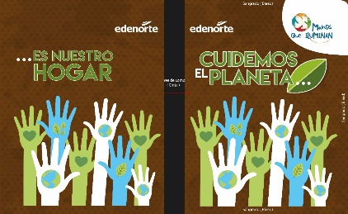

PLANILLA DE DATOS GARANTIZADOS

MASCOTA (PP) |  |  |  | CÓDIGO | 2015433
 |  |  |  | FECHA REVISIÓN | 2019-10-11
 |  |  |  | ÁREA ESPECIALISTA: Gerencia de Relaciones Públicas

DESCRIPCIÓN SAP: MASCOTA (PP)
ITEM | DATOS | UNIDAD | PEDIDO |  | COMENTARIO
1 | Empresa proveedora | … | (*)
2 | Fabricante | … | (*)
3 | Marca | … | (*)
4 | Modelo | … | (*)
5 | País de origen | … | (*)
6 | Norma de fabricación y ensayos | … | N/A
7 | Embalaje | … | CAJAS QUE NO EXCEDAN PESO DE 60 LIBRAS, PALETIZADO Y FLEJADO
8 | Garantía |  | N/A
9 | Dimensiones
9.1 | Ancho | Pulgadas | 8"
9.2 | Alto | Pulgadas | 10"
10 | Mascota
10.1 | Tipo de Hoja |  | Rayada
11 | Márgenes
11.1 | Superior/Inferior | cm | Superior 2.5 /Inferior 1.5
11.2 | Derecha/ Izquierda | cm | Izquierda 2.5/ Derecha 1.5
12 | Impresión Mascota
12.1 | Tipo de Impresión |  | Offset
12.2 | Colores de Impresión General |  | CMYK
12.3 | Lados de Impresión |  | Tiro y Retiro (Ambos Lados)
13 | Terminación
13.2 | Espacio entre Líneas | Pulgadas | 0.7 cm
13.3 | Color de las Líneas | Pantone | Azul Royal
13.4 | Cantidad de Hojas Totales | Unidad | 100 hojas (200 Páginas)
13.5 | Encuadernación | ... | Cosida
14 | Portada/ contraportada Cuadernos
14.1 | Material Portada |  | Cartonite
14.2 | Tipo de Impresión |  | Offset
14.3 | Colores de Impresión portada |  | CMYK (Full Color)
14.4 | Colores logo Manos que Iluminan |  | Full Color
14.5 | Colores del Logo Edenorte | Pantone | A. Oscuro: 2758C | A. Claro: 312C
15 | Muestra del Artículo | … | Sí, se requiere.
16 | Diseño del Articulo | … | 4 Artes Diferentes en C/U
(*) A indicar por el oferente
(**) Timbrado en el material en alto o bajo relieve
 | 
 |  |  |  | Fecha de la oferta

 | Kiara Jiménez |  |  | Nombre y firma del oferente
 | Técnico de Responsabilidad Social
COMENTARIOS:
1- Este material cumplirá con todas las indicaciones detalladas en la especificación técnica correspondiente. 2- En caso de haber una solicitud adicional por parte de La Distribuidora o que el Fabricante entienda deba entregar información adicional, para la correcta evaluación de la propuesta, se deberá hacer por escrito y anexado a esta planilla de Datos Garantizados.

Arte

PLANILLA DE DATOS GARANTIZADOS
IMAGEN DE REFERENCIA
NOMBRE: | MASCOTA (PP) | CÓDIGO: | 2015433

